沙特空运产品分类
空运沙特产品分类
产品归类 |  | 产品名称 | 备注 | 混装装箱要求
普货类 | 纺织类 | 服装包包类：所有无牌服装、鞋子、手提包、钱包、背包、收纳包、电脑包、卡套卡包、布料、毛巾、花边、服装辅料、手套、帽子、围巾、皮带、枕头、内衣内裤背心、一次性拖鞋，一次性浴巾，一次性浴袍、背背佳、束身带、床上用品四件套、床垫、毯子、袜子、护膝、汽车靠枕、汽车座椅垫、瑜伽垫、等纺织品类 | 1.严查产品的中国制造是否合格，布料类产品的中国制造必须要缝制洗水唛（洗水标）、贴的中国制造是不合格的，鞋子的中国制造需要印刻在产品上（鞋盒上的中国制造不合格） 2.产品是否为国际品牌或者仿牌，是否有品牌商标， 3.产品产地必须是made in China ,当产品有designed by America(设计于其他国家) 的字眼均不过关 4.服装款式以及外包装不能过于性感暴露以及有恐怖骷颅头图案（如图） 5.不能带有迷彩/猪/图案 | 限制3个产品名称混装 （同一功能和材料才可混装） | 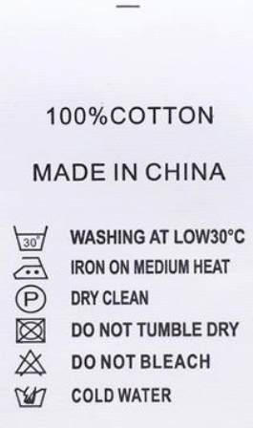 | 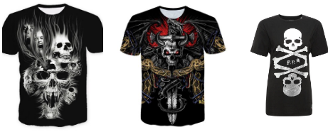
 | 3C配件类 | 简单手机配件类：手机壳、手机皮套、手机硅胶套、手机保护膜、钢化膜、车载支架、手机支架、手机数据线、电脑数据线、转接线、高清线、USB风扇、吉他线、内存卡，降压线，固态硬盘，储存卡、网线、转换头、适配器、音响、自拍杆、排线、SIM卡卡托、盖板、读卡器、集线器、鼠标、有线耳机、键盘、游戏手柄、充电器 、无线充、车充、充电支架等等3C配件线类无电产品 | 1.严查产品的外包装是否有品牌的Logo、中国制造、是否带电、（如图） 2.带有插头的产品需要沙特英规三插头 3.不带电 | 限制3个产品名称混装 （同一功能和材料才可混装） | 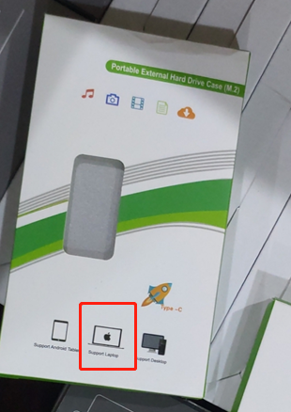
 | 办公、家具、收纳类 | 办公家具、椅子、床、沙发，柜子，置物架，收纳架、收纳盒、纸巾盒、展示台、储物架、收纳柜等产品 | 1.木制材质需要提供商检单 | 限制3个产品名称混装 （同一功能和材料才可混装）
 | 文具类 | 钢笔，铅笔，马克笔，蜡笔，卷尺，便利贴，计算机、圆规、卷笔刀、书皮、文具盒、绘画本、橡皮擦、修正带、A4纸，双面胶、书本，笔记本等其他文具产品 | 1.品牌类需要提供相关授权文件 2.不能带有侵权以及情趣的内容和图案以及不能出现关于沙特宗教相关的内容等-禁止猪图案 | 限制3个产品名称混装 （同一功能和材料才可混装）
 | 玩具类 | 积木，塑料厨房套装 、充气城堡 、公仔、儿童滑板车、拼图、手工贴房子等 | 1.此类产品查货需注意货物有无双插，以图片确认是否可以清关操作为准 2.攻击性玩具不能出：如弓箭不能带有箭头 | 限制3个产品名称混装 （同一功能和材料才可混装）
 | 化妆工具类 | 化妆刷及化妆工具、粉扑、化妆刷子、美妆蛋等（塑料制品） | 1.非化妆品类产品；未列出的化妆工具需要单询确认 | 限制3个产品名称混装 （同一功能和材料才可混装）
 | 厨房类用具 | 餐具、烛台、厨房地漏、镊子、塑料不锈钢菜板、手工工具、蛋糕模具、烘焙工具、防滑垫、杯具、桌布，桌垫、杯子、清洁刷、空瓶子等配件工具； | 1.严查此类产品需核实是否与电毫无任何接触、是否有线类、是否插电、充电、放电池、插头 2.核实产品外包装是否有敏感图案、与宗教信仰冲突 3.刀具类不可发 | 限制3个产品名称混装 （同一功能和材料才可混装）
 | 五金工具类 | 门把锁 合页 毛巾不锈钢杆、扳手、螺丝、螺丝套件、螺丝刀及常用逻辑刀工具箱、钳子、卷尺等家用五金类不带电不接电类手动工具 | 1.气动、电动、气钉枪等单询 | 限制3个产品名称混装 （同一功能和材料才可混装）
 | 常见生活办公及装饰用具 | 墙贴、卡片衣架、挂钩、相框、空相册本、扣子、夹子、安全扣、麻绳、串珠绳、装饰品、节日派对用具、袖扣、纽扣、一次性纸巾、梳子、发夹、发箍、发圈、等等与电毫无任何接触、没有线类的产品， | 1.派对装饰不能带有圣诞相关元素的图案，圣诞老人图案、宗教元素和沙特徽章盾徽 | 限制3个产品名称混装 （同一功能和材料才可混装）
带电普货 | 小家电类 | 1、小家电：热风机/卷发棒/理发器 /加热帽/电吹风/挂脖风扇/电热水壶、直发器，扫地机（家用小型）咖啡机、家用小型摄像头、不带充电宝功能的打气泵、榨汁机、显示屏、显示器、3D打印笔，广告机、空气炸锅（家用）、触摸屏、香薰机、剃毛器，剃须刀，充气汞，闺蜜机、吸尘器（非双插）/小型家用，大型工厂用的需单询）/扫地机/热敏打印机， 遥控内置电玩具车，蓝牙耳机、蓝牙音响，蓝牙键盘，等 注：条形码扫描机空运价格单询 | 1.产品上如有标明HZ必须是50-60或者单独60HZ ，不能是50HZ 2.插头必须是英规三插 3.和身体接触类小家电单询 | 限制3个产品名称混装 （同一功能和材料才可混装）
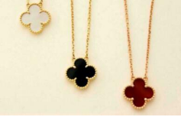
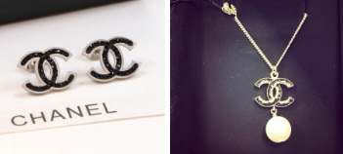
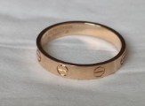
 | 饰品类 | 饰品类：项链、手链、脚链、镯子、戒指、耳环、等塑料不锈钢材质； 仿制类饰品单询（如图） | 1.该产品的中国制造比较宽松，可以一包贴一个 2.需要严查产品的款式是否为名牌款式：如图均为仿牌款式 3.贵金属的饰品不出 | 限制3个产品名称混装 （同一功能和材料才可混装）
 | 水效类 | 水龙头、花洒、淋浴喷头，饮水机，抽水汞 | 1.要求无牌 无侵权 无海关备案 无敏感图案 2.需要有贴的made in China 3插头要求三插，不能双插（如果带HZ频率标必须要有60HZ或者50/60HZ字眼） | 限制3个产品名称混装 （同一功能和材料才可混装）
 | 插座类 | 插座、插头、排插、墙插、智能面板、开关、转换插头、 | 英规三插 | 大类可混装
 | 汽配类 | 行车记录仪，前/后视镜，车膜，侧踏板等塑料制品 | 汽车电子元件，与电接触的除外 | 限制3个产品名称混装 （同一功能和材料才可混装）
 | 手表相机类 | 机械手表，石英手表，电子手表、智能手表、儿童手表、数码相机、儿童相机等 | 需要在手表钢印面印上made in china | 限制3个产品名称混装 （同一功能和材料才可混装）
 | 眼镜类 | 泳镜、太阳镜、防偏光太阳镜（带度数、带蓝光功能、用途医疗类单询） | 无牌无度数无任何功能的眼镜 | 限制3个产品名称混装 （同一功能和材料才可混装）
 | 灯具类 | 车用LED灯、家用LED灯、塑料蜡烛灯、路灯、舞台灯、灯饰、小夜灯、手电筒、台灯等所有LED灯类产品 | 1.此类产品要严查是否带电、是否有LED灯适配器（电源），要在清单备注清楚区分好LED灯和适配器的数量 2.灯具只是普通的灯具，太阳能功能单询。 | 限制3个产品名称混装 （同一功能和材料才可混装）
 | 健身器材类 | 哑铃，哑铃凳、普拉提板，健腹轮等简单健身类产品，大型健身设备单询 |  | 限制3个产品名称混装 （同一功能和材料才可混装）
 | 其他类 | 纸巾、雨伞、气球、化妆棉签、身体矫正类支撑带、 | 注：带医疗属性、医疗用途、医疗logo价格单询 | 限制3个产品名称混装 （同一功能和材料才可混装）
电商杂货 | 杂货类 | 普货/带电普货类别，单箱混装不同品名三个以上归类到杂货
设备 | 大型家电设备类 | 迷你主机
特殊类 | 单询 | 美妆清洁类、保健品、药品类、医疗用品类、食品类、监控类请单询
***违禁产品***
1.与猪有关的一切图案的产品：猪图案的玩具、服装、logo小猪佩奇等等
2.与沙特宗教有冲突的产品：宗教书籍、专门播放宗教的播放器、海报等所有抵触穆斯林或沙特文化的物品
3.带有摄像头的产品、无线通讯终端设备，可拍照、可录音、可定位的产品、可被用于监视窃听、隐蔽拍摄、定位指示及其他间谍活的各种物品。除了行车记录仪外，相机、摄像头、监控、手机、平板电脑、手提电脑、光碟、电视盒子、WiFi放大器、路由器、SIM卡、对讲机、录音笔、带摄像头智能手环、带有GPS功能的产品：追踪器、定位器等、无人机、飞行器等需要和产品单独确认能不能发
4.化妆品有关的产品，除了化妆刷以外，粉扑、眼影，护理精油、洗头水、护肤霜、面膜、口红、唇彩、粉饼、晒红、防晒霜、防晒喷雾、唇釉、高光、睫毛膏、指甲油、发胶、发泥、发蜡、膏油、爽肤水、脱发护理等 需要单独确认能不能发
5.化学用品： 修正液、涂改液、消毒液、胶水、油漆、修补剂、清洁剂、漂白剂、腐蚀性物品、易燃易爆的产品以及一切气体
6.与人体直接接触的常见用品：卫生巾、情趣用具、保健品、食品药品
7.带有敏感信息源（图案、文字等）的商品，例如带有骷髅头、过于暴露血腥的图案、国家城市 （尤其是以色列）、有关麦加市及麦地那市的图片、有关沙特皇家的图片、宗教（古兰经货其他各 种宗教书籍 ）、猪、以及以及所有抵触穆斯林或沙特文化的物品等
8.有国际品牌、仿冒品牌的产品或者带有品牌Logo的产品，NIKE、LV、Apple、Adidas、华为、小米等大品牌的产品或者印有苹果Logo的耳机套装等
9.烟酒产品：香烟、水烟、打火机、烟具、电子烟装置、烟草广告、酒水
10.常见不能清关的日用产品：驱蚊器、驱蚊液、验钞机、国旗国徽
11.与军事物资有关的所有产品：军火器械及其仿制品，军装，带有沙特徽章盾徽的物品，包括有迷彩颜色的服装、产品均不可发
12.医疗用具：消毒水、防护服、医疗药物、消毒液、药物、温度计、药膏贴膏、医疗设备及配件等
13.所有带有电池的产品，电池需要内置，如有外置的电池，价格单询，需要提供第三方机构鉴定的MSDS和运输报告。
14.金属：纯金纯银及其饰品
15.带插头产品：必须是三脚插头（英规插头)
16.纺织品需要缝制made in china，手表类背部刚面印刻made in china；其他类别需产品粘贴made in china标签；外箱必须粘贴或者印刷made in china
16.纺织品需要缝制made in china，手表类背部刚面印刻made in china；其他类别需产品粘贴made in china标签；外箱必须粘贴或者印刷made in china

